Biyokimya
Numune Adı | TAS(mmol/L) | NOT
Kontrol-1 | 2.42 |  | Bu çalışmada "Relassay" marka kitler kullanılmıştır.
Kontrol-2 | 1.76 |  | Kullanılan cihaz: Mindray marka BS300 model tam otomatik biyokimya cihazı
Kontrol-3 | 2.63
Kontrol-4 | 2.38
Kontrol-5 | 2.12 |  | TAS: Total Antioxidant Status
Kontrol-6 | 3.9 | lipemi
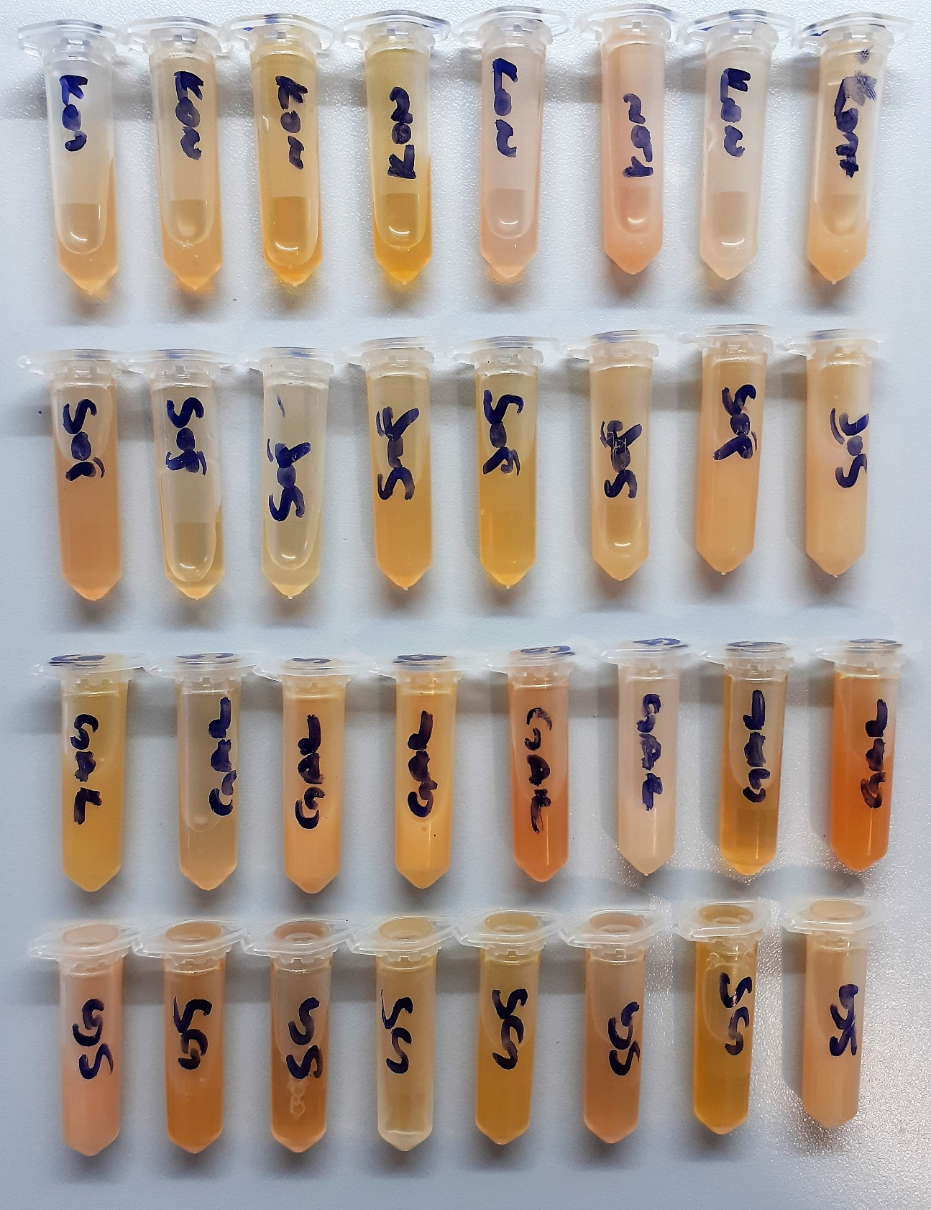
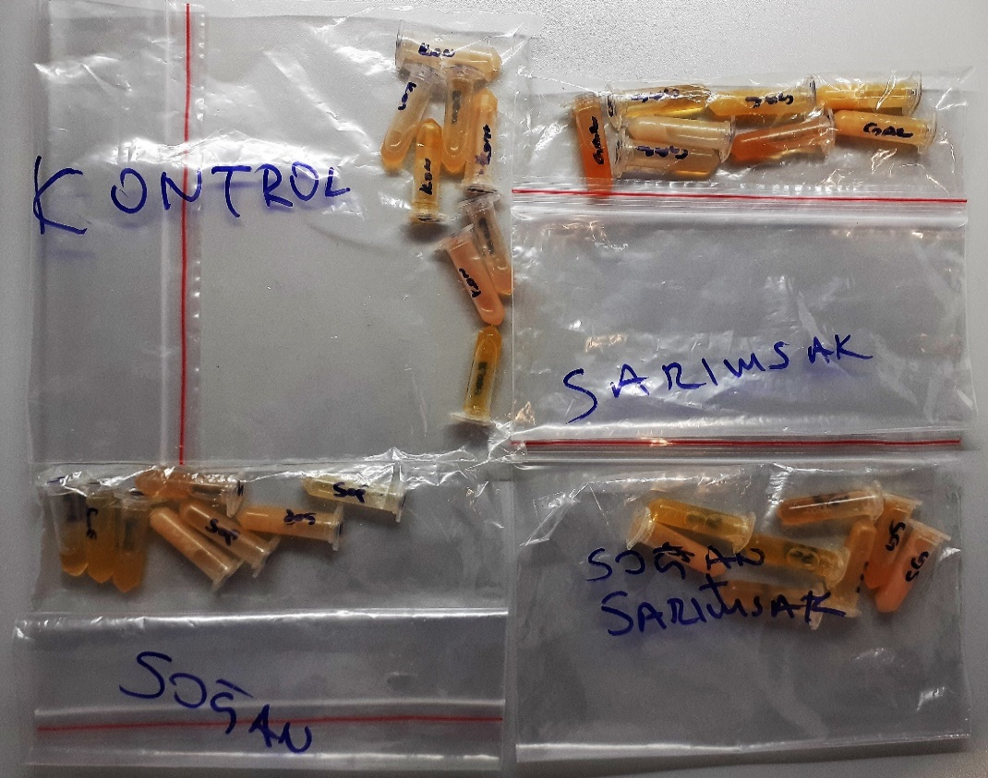
Kontrol-7 | 2.52 | lipemi
Kontrol-8 | 3.53 | lipemi
Soğan-1 | 1.61
Soğan-2 | 2.31
Soğan-3 | 2.27
Soğan-4 | 2.95
Soğan-5 | 2.68
Soğan-6 | 2.31 | lipemi
Soğan-7 | 2.46 | lipemi
Soğan-8 | 2.6 | lipemi
Sarımsak-1 | 2.51 | lipemi
Sarımsak-2 | 3.43
Sarımsak-3 | 0 | lipemi
Sarımsak-4 | 2.3 | lipemi
Sarımsak-5 | 2.81 | lipemi
Sarımsak-6 | 3.77 | lipemi
Sarımsak-7 | 2.44
Sarımsak-8 | 2.76 | lipemi
Soğan+Sarımsak-1 | 2.92 | lipemi
Soğan+Sarımsak-2 | 3.29
Soğan+Sarımsak-3 | 2.41
Soğan+Sarımsak-4 | 2.67 | lipemi
Soğan+Sarımsak-5 | 2.55 | lipemi
Soğan+Sarımsak-6 | 2.54
Soğan+Sarımsak-7 | 1.76
Soğan+Sarımsak-8 | 3.16 | lipemi

